상품제안서
컬러웨빙에코백 | 상품코드: S30695

 |  |  |  |  |  |  | 02-713-8555 | www.synergygift.co.kr
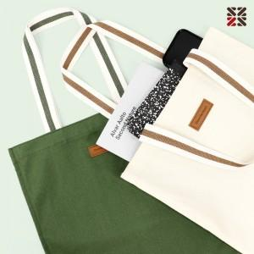

【상세/제작정보】 | <p><span style="font-size: 14pt;">※ 자수인쇄 - 200개 이상만 진행 가능합니다.</span></p><p><span style="font-size: 14pt;">※ 자수인쇄 진행시 디자인에 따라 인쇄비 편차 발생 됩니다.</span></p><p><span style="font-size: 14pt;">※ DTF전사인쇄 별도 문의 바랍니다.</span></p>

【인쇄/포장옵션】 | 실크, DTF컬러전사 / OPP(비닐)

【공급단가】 | 수량 | 100~ | 200~ | 500~ | 1,000~ | 3,000~
*VAT별도 | 아이보리 | 4,940원 | 4,860원 | 4,750원 | 4,560원 | 4,370원
 | 카키 | 4,940원 | 4,860원 | 4,750원 | 4,560원 | 4,370원

【상품 URL】 | https://www.synergygift.co.kr:443/src/goods_detail.php?gdno=30695

